Sheet1
「０確認」の確認方法と「リール消費」方法

１．在庫検索

２．ロケーション例「０確認(L3)」の選択
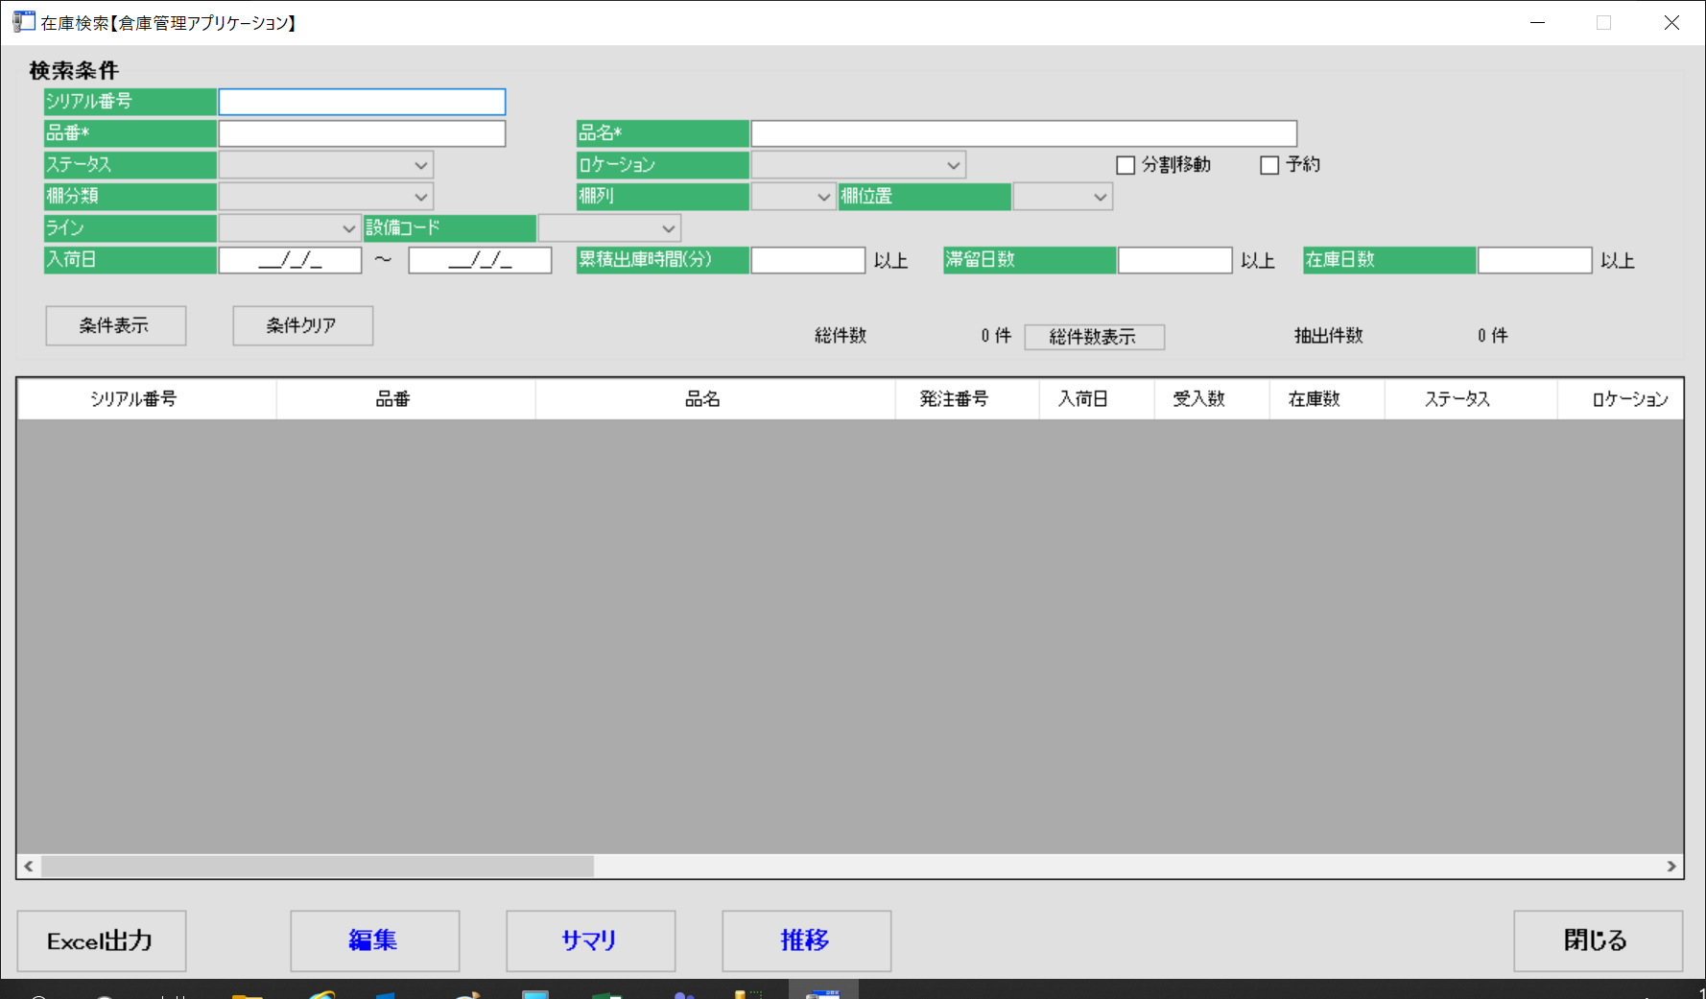

 |  | ラインごとに0確認のロケーションがあります
 |  | ０確認(L1)
 |  | ０確認(L2)
 |  | ０確認(L3)

３．条件表示ボタンを押します
 | 0確認(L3)の一覧が表示されます
 | 「Excel出力」ボタンにて出力します

４．在庫数等により「リール消費」する材料を識別します

５．リール消費画面を出します

６．先ほどの「Excel出力」した一覧のリール消費するシリアルをコピーします
 | 下記に張り付け「実行ボタン」を押します

